Tablero


INCORPORAR UN CÓDIGO QR QUE REMITA AL SITIO DE INFORMACIÓN PÚBLICA DE LA INSTITUCIÓN
TABLERO DE RENDICIÓN DE CUENTAS
ACTUALIZADO AL ____30___ DE __NOVIEMBRE _______ DEL 2023
DEFENSORIA DE LA MUJER INDIGENA
 |  |  |  |  |  |  |  |  |  | Información Pública

AUTORIDADES |  |  | GESTIÓN DE PRESUPUESTO |  | EJECUCIÓN PRESUPUESTARIA POR GRUPOS DE GASTO |  | EJECUCIÓN PRESUPUESTARIA POR CLASIFICACIÓN GEOGRÁFICA |  | SERVICIOS PERSONALES, TÉCNICOS Y PROFESIONALES
DEFENSORA DE LA MUJER INDIGENA | LCDA. LILIAN KARINA XINICO XIQUITÁ |  | Presupuesto vigente 2023 | Q19,000,000.00 | Grupo ("0"): Servicios personales | Q10,432,354.94 | Región (I): METROPOLITANA | Q8,305,500.20 | Presupuesto para pago de salarios y honorarios | Q13,518,202.00
DIRECTOR FINANCIERO | LIC. FRANK RUÍZ |  |  |  | Grupo ("100"): Servicios no Poersonales | Q3,045,820.90 | Región (II): NORTE | Q1,227,921.33 | Presupuesto ejecutado en pago de salarios y honorarios | Q11,251,048.51
ENCARGADA DE UNIDAD DE PLANIFICACION | LCDA. MONICA BATZIN |  | Presupuesto ejecutado | Q15,337,357.49 | Grupo ("200"): Materiales y suministros | Q540,259.82 | Región (III): NORORIENTE | Q429,738.11 | Porcentaje de ejecución en el pago de salarios y honorarios | 83.23%
ENCARGADA DE LA UNIDAD DE RECURSOS HUMANOS | LCDA. ZAIDA LUCRECIA NOJ |  | Porcentaje de ejecución | 80.72% | Grupo ("300"): Propiedad Planta , Equipo e Intangible | Q51,917.73 | Región (IV): SURORIENTE | Q502,064.79
 |  |  |  |  | Grupo ("400"): Transferencias correintes (indeminizaciones y vacaciones por retiro y/o remosiones del personal) | Q364,367.95 | Región (V): CENTRAL | Q410,325.34
 |  |  |  |  | Grupo ("900"): Asignaciones Globales (Pagos Sentencias Judicales) | Q902,636.15 | Región (VI): SUROCCIDENTE | Q2,790,439.05
 |  |  |  |  |  |  | Región (VII): NOROCCIDENTE | Q1,233,727.62
 |  |  |  |  |  |  | Región (VIII): PETEN | Q432,221.70
 |  |  |  |  |  |  | Multiregional: ____________________ | Q15,331,938.14

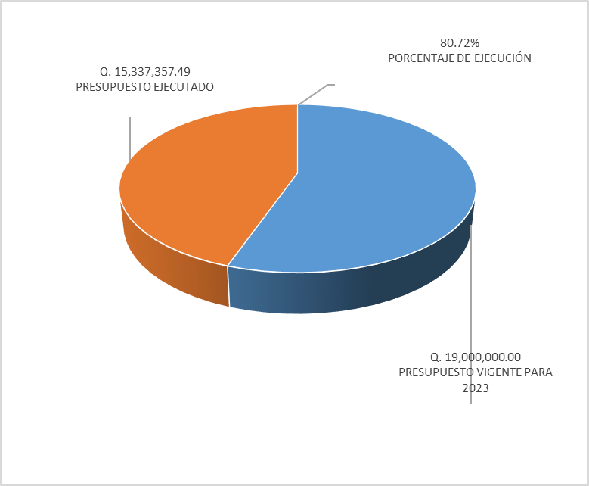
 |  |  |  |  | EJECUCIÓN POR FINALIDADES
 |  |  |  |  | Finalidad A | Q15,337,357.49
 |  |  |  |  |  |  |  |  | Personal permanente 011 | 87 personas
 |  |  |  |  | Finalidad B |  |  |  | Personal temporal 021 Personal temporal 022 Jornales 031 | 000 personas 000 personas 000 personas
 |  |  |  |  | Finalidad C |  |  |  | Servicios técnicos o profesionales 029 | 33 personas
 |  |  |  |  |  |  |  |  | Servicios técnicos o profesionales subgrupo 18 | 15 personas

 |  | Descripción del programa |  | Presupuesto vigente | Presupuesto ejecutado | Procentaje de ejecución | PRINCIPALES AVANCES O LOGROS AL __________ DE ___NOVIEMBRE ________ DE 2023
PROGRAMAS PRESUPUESTA-RIOS | PROGRAMA 1 | DEFENSORIA DE LA MUJER INDIGENA |  | Q19,000,000.00 | Q15,337,357.49 | 80.72% | 1 4397 Mujeres Indigenas violentadas en sus derechos son beneficiadas con servicio de atención Juridica.
 | PROGRAMA 2 |  |  |  |  |  | 2 3809 Mujeres Indigenas violetadas en sus derechos son beneficiadas con servicio de atención Social.
 | PROGRAMA 3 |  |  |  |  |  | 3 1950 Mujeres Indigenas violetadas en sus derechos son benediciadas con servicios de atención Psicologica.
 | PROGRAMA 4 |  |  |  |  |  | 4 2417 Personas son informadas y capacitadas en derechos humanos para la prevención de la violencia contra la mujer.
 | PROGRAMA 5 |  |  |  |  |  | 5

Hoja2
PRESUPUESTO VIGENTE PARA 2023 | 19,000,000.00

PRESUPUESTO VIGENTE PARA 2023 | 19,000,000.00
PRESUPUESTO EJECUTADO | 15,337,357.49
PORCENTAJE DE EJECUCIÓN | 0.81
PRESUPUESTO EJECUTADO | 15,337,357.49

PORCENTAJE DE EJECUCIÓN | 80.72%

